상품제안서
카르페디엠 안전중봉 52 암막 3단자동양우산 (C060) | 상품코드: F31620

 |  |  |  |  |  |  | 02-412-0044 | www.easy1.co.kr
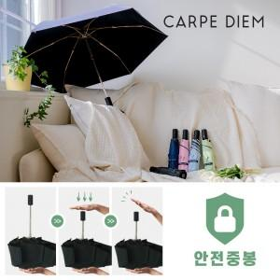

【상세/제작정보】 | <p>※손잡이 1도인쇄 :</p><p>기본 잉크색상은 실버 / 블랙입니다</p><p>&nbsp;</p><p>100개 이상 주문시 인쇄 무료</p><p>100개 미만 주문시 인쇄 수량 관계없이 30,000원​&nbsp;</p>

【인쇄/포장옵션】 | 실크 / 포장지포장

【공급단가】 | 수량 | 50~ | 100~ | 500~ | 1,000~ | 2,000~
*VAT별도 | 단가 | 11,400원 | 11,210원 | 10,920원 | 10,730원 | 10,450원

【상품 URL】 | https://dev.easy1.co.kr:443/src/goods_detail.php?gdno=31620

